тайвань

КОМПАНИЯ «ЕВРОПАКТРЕЙД»
109316, Москва, ул. Остаповский проезд, д.5, оф.405
Тел./факс +7(495)782-92-32
394088 г. Воронеж, Бульвар Победы , 50В, оф. 15
Тел. +7 (4732) 62-15-61, 62-15-60, 62-15-63
Тел./факс: +7 (4732) 62-15-66, 62-15-77
www.euro-pack.ru, e-mail: 621577@mail.ru

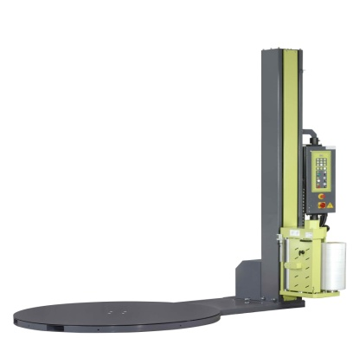
Полуавтоматическая машина для упаковки паллет в стрейч-пленку
ЕХР-108
 | Технические характеристики:
 | Макс. высота обмотки | 2 / 2,5 м
 | Макс. скорость вращения платформы | 12 вращений/мин.
 | Макс. вес груза | 1650 / 2000 кг
 | Диаметр платформы | 1,5 / 1,65 / 1,8 м
 | Электрические характеристики | 220 В 50/60 Гц, 1 фаза
 | Потребляемая мощность | 1,2 кВт
 | Двигатель платформы | 220 В, АС, 3 фазы
 | Двигатель каретки | 220 В, АС, 3 фазы
 | Двигатель предварительного растяжения пленки | 220 В, АС, 3 фазы
Стоимость паллетоупаковщика в рубл, с учетом НДС 283 000 руб
EXP-308 Extend
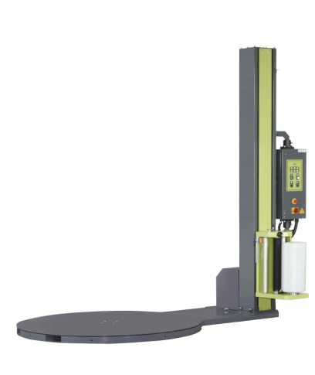
 | Технические характеристики:
 | Макс. высота обмотки | 2 м / 2,5м
 | Макс. скорость вращения платформы | 12 вращений/мин.
 | Макс. вес груза | 1650 кг / 2000 кг
 | Диаметр платформы | 1,5 м/1,65м/1,8м
 | Электрические характеристики | 220 В 50/60 Гц, 1 фаза
 | Потребляемая мощность | 0,8 кВт
 | Двигатель платформы | 220 В, АС, 3 фазы
 | Двигатель каретки | 220 В, АС, 3 фазы
Стоимость паллетоупаковщика в рубл, с учетом НДС
• Диаметр платформы 1500мм • высота колонны 2000мм • грузоподъемность 1650кг |  | 187,000

• Диаметр платформы 1650мм • высота колонны 2500мм • грузоподъемность 1650кг |  | 205,000

• Диаметр платформы 1800мм • высота колонны 2500мм • грузоподъемность 2000 кг |  | 224,000

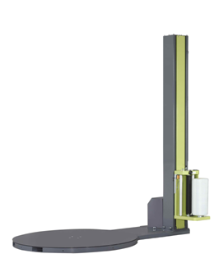
EXP-408 Extend
 | Технические характеристики:
 | Макс. высота обмотки | 2 м / 2,5м
 | Макс. скорость вращения платформы | 10 вращений/мин.
 | Макс. вес груза | 1200 кг/1650 кг
 | Диаметр платформы | 1,5 м/1,65м
 | Электрические характеристики | 220 В 50/60 Гц, 1 фаза
 | Потребляемая мощность | 0,8 кВт
 | Двигатель платформы | 220 В, АС, 3 фазы
 | Двигатель каретки | 220 В, АС, 3 фазы
Стоимость паллетоупаковщика в рубл, с учетом НДС
• Диаметр платформы 1500мм • высота колонны 2000мм • грузоподъемность 1650кг |  | 140,000

• Диаметр платформы 1650мм • высота колонны 2500мм • грузоподъемность 1650кг |  | 152,400

• Диаметр платформы 1800мм • высота колонны 2500мм • грузоподъемность 2000 кг |  | 156,500

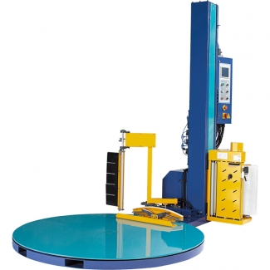
Автоматическая роботизированная машина для упаковки паллет в стрейч-пленку (паллетообмотчик)
EXP-501
 | Технические характеристики:
 | Макс. высота обмотки | 2 м
 | Макс. скорость вращения платформы | 12 вращений/мин.
 | Макс. вес груза | 1800 кг
 | Диаметр платформы | 1,8 м
 | Электрические характеристики | 100 В, 110 В, 220 В, 230 В, 240 В 50/60 Гц, 1 фаза
 | Потребляемая мощность | 1,2 кВт
 | Двигатель платформы | 220 В, АС, 3 фазы
 | Двигатель каретки | 220 В, АС, 3 фазы
 | Двигатель предварительного растяжения пленки | 220 В, АС, 3 фазы

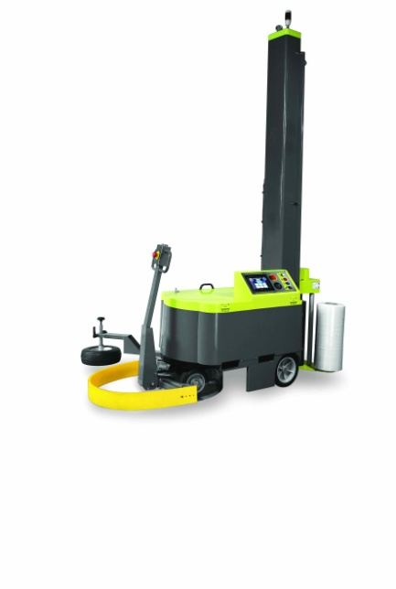
Стоимость паллетоупаковщика в рубл, с учетом НДС 486 000 руб
EXP-600
 | Технические характеристики:

 | Макс. высота обмотки | 2,4 м
 | Скорость вращения | 20-90 м/мин.
 | Скорость движения каретки | 1-5 м/мин.
 | Макс. вес груза | Неограничен
 | Мин. размер паллеты | 600 мм (Д) х 600 мм (Ш)
 | Макс. высота обмотки | 2400 мм
 | Производительность/1 заряд аккумуляторов | 250 паллет (1100 мм)
 | Характеристики аккумулятора | 2 шт., 12 В, 130 Ah, свинцово-кислотный


Стоимость паллетоупаковщика в рубл, с учетом НДС 448 500руб
EXP-601
 | Технические характеристики:

 | Макс. высота обмотки | 2,4 м
 | Скорость вращения | 20-90 м/мин.
 | Скорость движения каретки | 1-5 м/мин.
 | Макс. вес груза | Неограничен
 | Мин. размер паллеты | 600 мм (Д) х 600 мм (Ш)
 | Макс. высота обмотки | 2400 мм
 | Производительность/1 заряд аккумуляторов | 250 паллет (1100 мм)
 | Характеристики аккумулятора | 2 шт., 12 В, 130 Ah, свинцово-кислотный
Стоимость паллетоупаковщика в рубл, с учетом НДС 397 000руб

Швейцария

КОМПАНИЯ «ЕВРОПАКТРЕЙД»
109316, Москва, ул. Остаповский проезд, д.5, оф.405
Тел./факс +7(495)782-92-32
394088 г. Воронеж, Бульвар Победы , 50В, оф. 15
Тел. +7 (4732) 62-15-61, 62-15-60, 62-15-63
Тел./факс: +7 (4732) 62-15-66, 62-15-77
www.euro-pack.ru, e-mail: 621577@mail.ru
Прайс-лист на паллетоупаковщики "FROMM"
Артикул |  |  | Комплектация |  | Цена, EURO
FS1xx(Эконом-класс)
32.4.1.01.1.0.0 |  | FS 110 | OP1/D1500мм/H2100мм/C0 |  | € 4,499.00
32.4.1.02.1.0.0 |  | FS 110 | OP1/D1650мм/H2100мм/C0 (г/п 1350 кг) |  | € 4,884.00
32.4.1.03.1.0.0 |  | FS 110 | OP1/D1650мм/H2100мм/C0 (г/п 2000 кг) |  | € 4,989.00
32.4.2.01.1.0.0 |  | FS 130 | OP2/D1500мм/H2100мм/C0 |  | € 4,620.00
32.4.2.02.1.0.0 |  | FS 130 | OP2/D1650мм/H2100мм/C0 (г/п 1350 кг) |  | € 5,005.00
32.4.2.03.1.0.0 |  | FS 130 | OP2/D1650мм/H2100мм/C0 (г/п 2000 кг) |  | € 5,115.00
FS3xx(средний-класс)
32.1.1.01.1.0.0 |  | FS 310 | OP1/D1500мм/H2200мм/C0 |  | € 5,165.00
32.1.1.02.1.0.0 |  | FS 310 | OP1/D1650мм/H2200мм/C0 |  | € 5,478.00
32.1.2.01.1.0.0 |  | FS 330 | OP2/D1500мм/H2200мм/C1 |  | € 5,500.00
32.1.2.02.1.0.0 |  | FS 330 | OP2/D1650мм/H2200мм/C1 |  | € 5,819.00
32.1.2.03.1.0.0 |  | FS 330 | OP2/D1800мм/H2200мм/C1 |  | € 6,765.00
32.1.2.01.2.1.0 |  | FS 331 | OP2/D1500мм/H2500мм/C1 |  | € 5,742.00
32.1.2.02.2.1.0 |  | FS 331 | OP2/D1650мм/H2500мм/C1 |  | € 6,061.00
32.1.2.03.2.1.1 |  | FS 331 | OP2/D1800мм/H2500мм/C1 |  | € 7,007.00
32.1.1.01.1.2.0 |  | FS 330 | OP2/D1500мм/H2200мм/C2 |  | € 5,984.00
32.1.1.02.1.2.0 |  | FS 330 | OP1/D1650мм/H2200мм/C2 |  | € 6,303.00
32.1.2.03.1.2.1 |  | FS 330 | OP2/D1800мм/H2200мм/C2 |  | € 7,238.00
32.1.2.01.2.2.0 |  | FS 331 | OP2/D1500мм/H2500мм/C2 |  | € 6,232.00
32.1.2.02.2.2.0 |  | FS 331 | OP2/D1650мм/H2500мм/C2 |  | € 6,545.00
32.1.2.03.2.2.1 |  | FS 331 | OP2/D1800мм/H2500мм/C2 |  | € 7,491.00
FS4xx(топ-класс)
30.1801 |  | FS 400 | OP4/D1650мм/H2050мм/C7 |  | € 11,715.00
30.1805 |  | FS 400 | OP4/D1800мм/H2050мм/C7 |  | € 12,474.00
30.1820 |  | FS 401 | OP4/D1650мм/H2600мм/C7 |  | € 11,946.00
30.1821 |  | FS 401 | OP4/D1650мм/H3200мм/C7 |  | € 12,881.00
30.1825 |  | FS 401 | OP4/D1800мм/H2600мм/C7 |  | € 13,810.00
30.1830 |  | FS 401 | OP4/D2200мм/H2600мм/C7 |  | € 14,520.00
30.1840 |  | FS 402 | OP4/D1650мм/H2050мм/C7/прижим |  | € 14,520.00
30.1845 |  | FS 403 | OP4/D1650мм/H1800мм/C7/прижим |  | € 15,290.00
30.1860 |  | FS 403 | OP4/D1650мм/H2600мм/C7/прижим |  | € 14,740.00
30.1865 |  | FS 403 | OP4/D1800мм/H2600мм/C7/прижим |  | € 15,345.00
Рампы подъезные
16.8280 |  | ramp1500 | Рампа D=1500 мм |  | € 363.00
16.8212 |  | ramp1650 | Рампа D=1650 мм |  | € 506.00
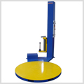
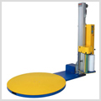
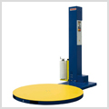

 | FS1xx |  |  | FS3xx | FS4xx

